关系图
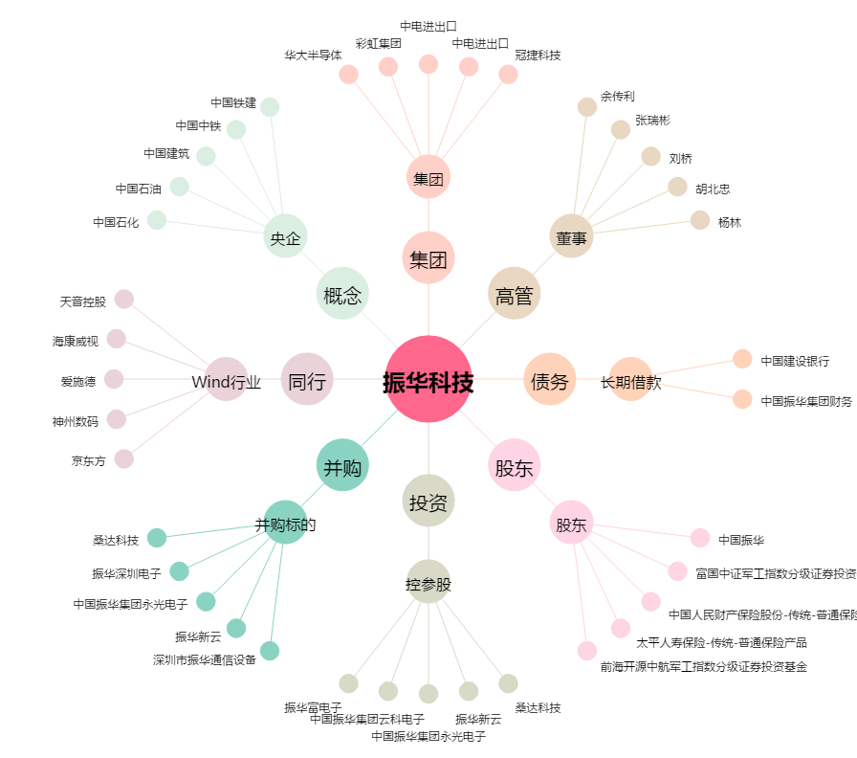
振华科技[000733.SZ] - 关系概览图

